表紙
関係者外秘
PJ関係者限り

サンプルプロジェクト
システム機能設計書（画面）
プロジェクト管理システム/ログイン

 | 第１．１版

2022-08-23

2. WA10101(ログイン画面)
PJ名 |  |  |  | サンプルプロジェクト |  |  |  |  |  |  |  | 成果物名 |  |  |  | システム機能設計書（画面） WA10101/ログイン |  |  |  |  |  | 作成 | TIS |  |  |  | 2019-07-10
システム名 |  |  |  | サンプルシステム |  |  |  |  |  |  |  |  |  |  |  |  |  |  |  |  |  | 変更 | TIS |  |  |  | 2022-08-23
サブシステム名 |  |  |  | プロジェクト管理システム

 | 2. WA10101(ログイン画面)
 |  | 2.1. 画面レイアウト

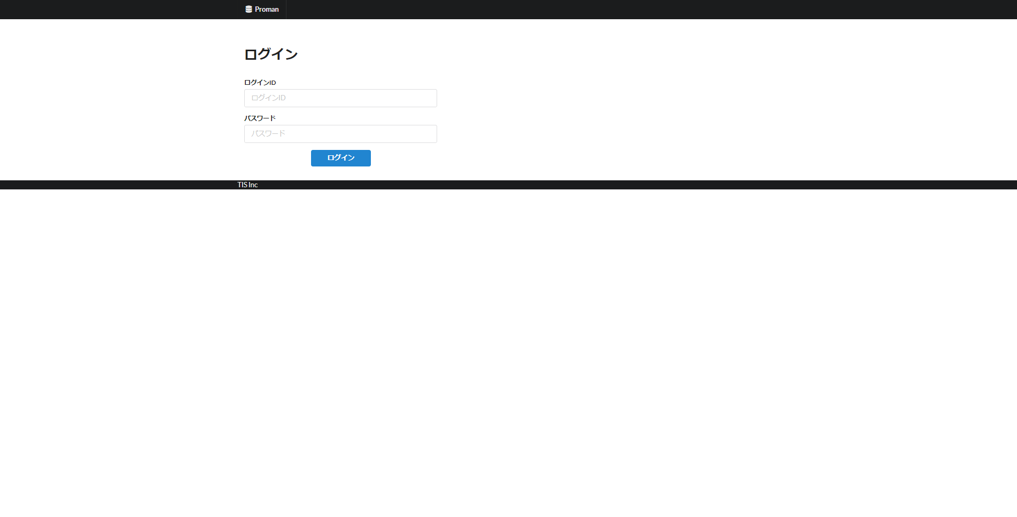

 |  | 2.2. 一覧表示

 |  |  | No. | 領域名 |  |  |  |  |  |  | ページング有無 |  |  | ソート条件 |  |  |  |  | 備考
 |  |  | 1 | - |  |  |  |  |  |  | - |  |  | - |  |  |  |  | -

 |  | 2.3. 画面項目定義

 |  |  | No. | 表示情報 |  |  |  |  |  |  |  |  |  |  |  |  |  |  |  |  |  |  |  | ドメイン名 |  |  |  | 【内部設計情報】 画面項目名（物理）
 |  |  |  | 画面項目名 |  |  |  | 画面項目種別 |  | 情報取得元 |  |  |  |  |  |  |  | 編集仕様 |  |  | 初期値 |  | 必須
 |  |  |  |  |  |  |  |  |  |  |  |  |  |  |  |  |  |  |  |  |  |  |  |  |  |  |  |  | 画面項目名 （物理）
 |  |  | 1 | ログインID |  |  |  | text |  | - |  |  |  |  |  |  |  | - |  |  | - |  | ○ | ログインID |  |  |  |  | loginId
 |  |  | 2 | パスワード |  |  |  | password |  | - |  |  |  |  |  |  |  | パスワード(ブラウザの機能でマスキングして表示する) |  |  | - |  | ○ | ユーザパスワード |  |  |  |  | userPassword

 |  | 2.4. 入出力一覧

 |  |  | No. | 入出力名 |  |  |  |  | 種別 |  |  | I/O | DBアクセス種別 |  |  |  |  |  | 備考
 |  |  |  |  |  |  |  |  |  |  |  |  | C | R | U | D | ﾛｯｸ対象
 |  |  | 1 | システムアカウント |  |  |  |  | テーブル |  |  | I | - | ○ | ○ | - | - |  | -
 |  |  | 2 | ユーザ |  |  |  |  | テーブル |  |  | I | - | ○ | - | - | - |  | -

 |  | 2.5. 画面イベント一覧

 |  |  | No. | 画面イベント名 |  |  |  |  | 発生タイミング |  |  |  |  |  | 画面イベント概要 |  |  |  |  |  | 正常時遷移先画面 |  |  |  | サーバ通信有無
 |  |  | 1 | 初期表示 |  |  |  |  | ‐ |  |  |  |  |  | ログイン画面を表示する。 |  |  |  |  |  | - |  |  |  | あり(同期)
 |  |  | 2 | ログイン |  |  |  |  | 「ログイン」ボタン押下 |  |  |  |  |  | ログイン処理を行い、認証成功した場合TOPメニュー画面へ遷移する。 |  |  |  |  |  | TOPメニュー |  |  |  | あり(同期)
 |  |  | 3 | ログアウト |  |  |  |  | ヘッダー部の「ログアウト」ボタン押下 |  |  |  |  |  | セッションを破棄し、ログイン画面へ遷移する。 |  |  |  |  |  | ログイン |  |  |  | あり(同期)

 |  | 2.6. 画面イベント詳細
 |  |  | 2.6.1.初期表示イベント

 |  |  |  | (1) バリデーション処理

 |  |  |  |  | なし。

 |  |  |  | (2) 表示処理

 |  |  |  |  | ログイン画面を表示する。

 |  |  | 2.6.2.ログインイベント

 |  |  |  | (1) バリデーション処理

 |  |  |  |  | No. | バリデーション名 |  |  |  | バリデーション内容 |  |  |  |  |  |  |  |  |  | メッセージID | 埋め込み文字列 |  |  | エラー発生時の バリデーション 処理継続判定
 |  |  |  |  | 1 | 単項目バリデーション |  |  |  | 全ての入力項目に対して、指定ドメインに応じたバリデーションを実施し、入力内容の妥当性を確認する。 |  |  |  |  |  |  |  |  |  | （ドメイン別） | （ドメイン別） |  |  | 終了する

 |  |  |  |  | 上記バリデーションにおいて一箇所でもエラーが発生した場合、後続の処理は実施しない。

 |  |  |  | (2) DBアクセス（検索処理）
 |  |  |  |  | (a) システムアカウント検索条件

 |  |  |  |  |  | 取得テーブル名 |  |  |  |  |  |  |  | 取得カラム名
 |  |  |  |  |  | システムアカウント |  |  |  |  |  |  |  | ログインID
 |  |  |  |  |  |  |  |  |  |  |  |  |  | ユーザID
 |  |  |  |  |  |  |  |  |  |  |  |  |  | ユーザパスワード
 |  |  |  |  |  |  |  |  |  |  |  |  |  | パスワード有効期限
 |  |  |  |  |  |  |  |  |  |  |  |  |  | 失敗回数
 |  |  |  |  |  |  |  |  |  |  |  |  |  | 適用開始日
 |  |  |  |  |  |  |  |  |  |  |  |  |  | 適用終了日
 |  |  |  |  |  | 検索条件

 |  |  |  |  |  |  |  | システムアカウント.ログインID |  |  |  |  | = |  | ログインID（入力値）

 |  |  |  |  |  |  | AND | 現在日付 BETWEEN 有効開始日 AND 有効終了日 | BETWEEN to_date(適用開始日, 'YYYYMIDD') AND to_date(適用終了日, 'YYYYMIDD')

 |  |  |  |  | (b) ユーザ検索条件

 |  |  |  |  |  | 取得テーブル名 |  |  |  |  |  |  |  | 取得カラム名
 |  |  |  |  |  | ユーザ |  |  |  |  |  |  |  | ユーザ氏名（漢字）
 |  |  |  |  |  |  |  |  |  |  |  |  |  | PM職フラグ
 |  |  |  |  |  | 検索条件

 |  |  |  |  |  |  | ユーザ.ユーザID |  |  |  |  | = |  | (a)で取得したユーザID

 |  |  |  | (3) 表示処理

 |  |  |  |  | (a)アカウント存在チェック
 |  |  |  |  |  | 「(2) 検索処理」の検索結果が0件の場合、エラーメッセージを表示し、後続処理中止する。
 |  |  |  |  |  |  | メッセージID：errors.login

 |  |  |  |  | (b)認証失敗回数チェック
 |  |  |  |  |  | 「(2) 検索処理」の検索結果をもとに、認証失敗回数＞3 の場合、エラーメッセージを表示し、後続処理中止する。
 |  |  |  |  |  |  | メッセージID：errors.login

 |  |  |  |  | (c)パスワード認証
 |  |  |  |  |  | ア.画面入力したパスワードを暗号化して「(2) 検索処理」の検索結果のパスワード比較を行う。不一致 の場合、下記失敗回数の更新を行い、
 |  |  |  |  |  |  | エラーメッセージを表示し、後続処理中止する。
 |  |  |  |  |  |  | メッセージID：errors.login

 |  |  |  |  |  |  | No. | 出力項目名 |  |  |  | 出力情報 |  |  |  |  |  |  |  |  | 編集仕様 |  |  |  |  | 備考
 |  |  |  |  |  |  |  |  |  |  |  | 情報取得元 |  |  |  |  | 項目名
 |  |  |  |  |  |  | 1 | 失敗回数 |  |  |  | システムアカウント |  |  |  |  | - |  |  |  | 失敗回数 + 1
 |  |  |  |  |  |  | 検索条件

 |  |  |  |  |  |  |  | システムアカウント.ログインID |  |  |  |  | = |  | ログインID（入力値）

 |  |  |  |  |  | イ.「(2) 検索処理」の検索結果をもとに、パスワード＝画面入力したパスワード の場合、下記最終ログイン日時と失敗回数の更新を行う。

 |  |  |  |  |  |  | No. | 出力項目名 |  |  |  | 出力情報 |  |  |  |  |  |  |  |  | 編集仕様 |  |  |  |  | 備考
 |  |  |  |  |  |  |  |  |  |  |  | 情報取得元 |  |  |  |  | 項目名
 |  |  |  |  |  |  | 1 | 最終ログイン日時 |  |  |  | - |  |  |  |  | - |  |  |  | システム日付
 |  |  |  |  |  |  | 2 | 失敗回数 |  |  |  | - |  |  |  |  | - |  |  |  | 0
 |  |  |  |  |  |  | 検索条件

 |  |  |  |  |  |  |  | システムアカウント.ログインID |  |  |  |  | = |  | ログインID（入力値）

 |  |  |  |  |  | ウ.パスワード有効期限が現在日付より前日の場合、無効なアカウントとしてエラーメッセージを表示し、後続処理中止する。
 |  |  |  |  |  |  | メッセージID：errors.login

 |  |  |  |  |  | エ.セッションフィクセーション対策としてセッションIDを変更する。

 |  |  |  |  |  | オ.CSRFトークン発行を実施する。

 |  |  |  |  |  | カ.「(2) 検索処理」の検索結果を認証情報としてセッションに追加する。

 |  |  |  |  | (d)TOPメニュー画面へ遷移する。

 |  |  | 2.6.3.ログアウトイベント

 |  |  |  | (1) バリデーション処理

 |  |  |  |  | なし。

 |  |  |  | (2) 表示処理

 |  |  |  |  | セッションを破棄し、ログイン画面へ遷移する。

